상품제안서
하트메모잇 간지형(주문제작형) | 상품코드: S05310

 |  |  |  |  |  |  | 02-713-8555 | www.synergygift.co.kr
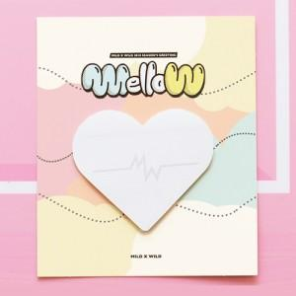

【상세/제작정보】 | 달콤한 하트 모양으로 마음을 사로잡는 메모잇

【인쇄/포장옵션】 | 풀칼라 / OPP(비닐)

【공급단가】 | 수량 | 1,000~ | 2,000~ | 3,000~ | 5,000~ | 10,000~
*VAT별도 | 20매 | 505원 | 450원 | 410원 | 380원 | 340원
 | 30매 | 605원 | 550원 | 510원 | 460원 | 420원
 | 50매 | 795원 | 735원 | 685원 | 615원 | 515원

【상품 URL】 | https://www.synergygift.co.kr:443/src/goods_detail.php?gdno=5598

